Лист1
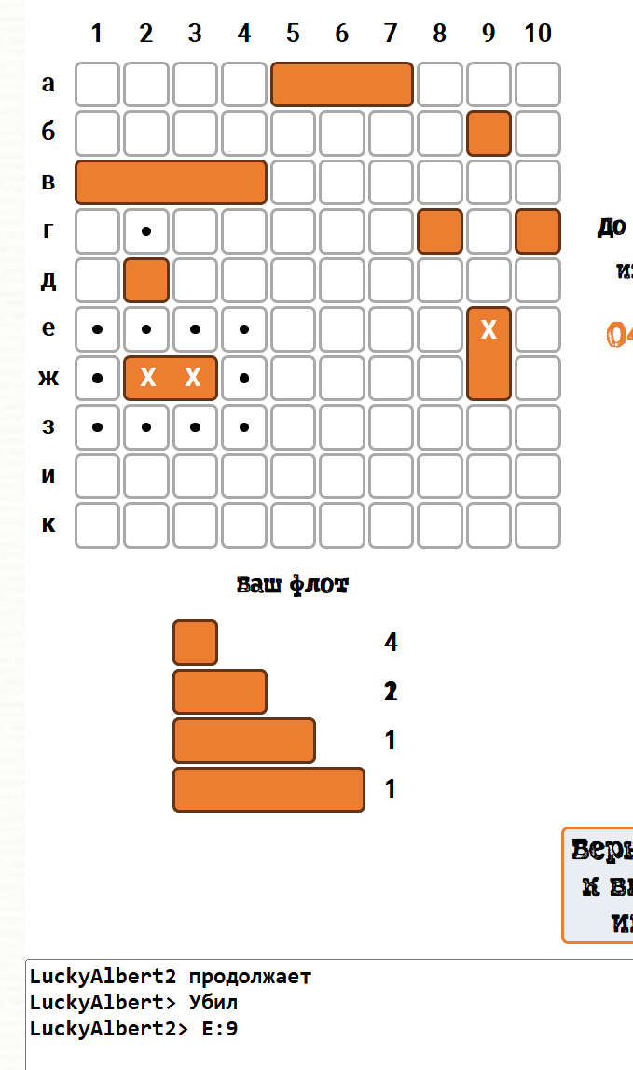
Номер | Тема | Тип дефекта | Критичность дефекта | Тестовое окружение / Предварительные действия | Шаги воспроизведения | Ожидаемый результат | Фактический результат | Приложения
1 | Авторасстановка кораблей в локации Прибрежные воды | Ошибка | Средняя | Windows 10. Google Chrome Версия: 148.0.7778.179 (официальная сборка) (64 бит). Пользователь авторизован. | 1) В лобби выбрать локацию битвы «Прибрежные воды» 2) Нажать на кнопку авторасстановки(Иконка игровой кости). | Корабли расставляются в случайном порядке. Не накладываются друг на друга. Количество кораблей соответствует правилам | Расставляется только один однопалубный корабль
2 | Неверное отображение статистики матча. | Ошибка | Низкий | Windows 10. Google Chrome Версия: 148.0.7778.179 (официальная сборка) (64 бит). Пользователи(2) авторизованы. Находятся в одной игре | 1) Игроки начинаются матч 2) Игрок 2 уничтожает попадает в двухпалубный корабль | В статистике матча отображается координата клетки, в которую выстрелил игрок с пометкой Ранил. | В статистике матча отображается Убил | Ошибка плавающая. Не всегда воспроизводится.
3 | Неверное присуждение победы при уничтожении всего флота | Ошибка | Высокая | Windows 10. Google Chrome Версия: 148.0.7778.179 (официальная сборка) (64 бит). Пользователи(2) авторизованы. Находятся в одной игре. | Игрок 1 уничтожает флот противника и побеждает | На странице матча отображается уведомление о победе Игрока 1 | На странице матча отображается уведомление о победе Игрока 2
4 | Неверное присуждение победы по истечению времени | Ошибка | Высокая | Windows 10. Google Chrome Версия: 148.0.7778.179 (официальная сборка) (64 бит). Пользователи(2) авторизованы. Находятся в одной игре. | 1) Игрок 1 уничтожает два однопалубных корабля. 2) Игрок 2 уничтожает один однопалубный корабль. 3) Дождаться истечения времени | По истечению времени, согласно требованиям, побеждает 1й игрок, так как уничтожил больше кораблей | Побеждает игрок 2. | Связано с №3
5 | Неверное присуждение победы при выходе одного из игроков из игры | Ошибка | Высокая | Windows 10. Google Chrome Версия: 148.0.7778.179 (официальная сборка) (64 бит). Пользователи(2) авторизованы. Находятся в одной игре. | 1)Игрок 1 начинает игру, сделав первый ход. 2)Игрок 2 выходит из игры. | Победа присваивается Игроку 2. | Победа присваивается Игроку 2. | Связано с №3
6 | Неверно выделяется игровое время в локации «Прибрежные воды» | Ошибка | Средняя | Windows 10. Google Chrome. Пользователи(2) авторизованы. Находятся в одной игре, в локации «Прибрежные воды» | 1)Игрок 1 начинает игру, сделав первый ход. | Таймер устанавливается на 5 минут | Таймер устанавливается на 3 минут
7 | Неверно выделяется игровое время в локации «Неизведанные глубины» | Ошибка | Средняя | Windows 10. Google Chrome. Пользователи(2) авторизованы. Находятся в одной игре, в локации «Неизведанные глубины» | 1)Игрок 1 начинает игру, сделав первый ход. | Таймер устанавливается на 10 минут | Таймер устанавливается на 5 минут
8 | Отсутствие контроля на количество кораблей при ручной расстановке кораблей | Ошибка | Низкая | Windows 10. Google Chrome Версия: 148.0.7778.179 (официальная сборка) (64 бит). Пользователь авторизован. | Игрок пытается расставить лишние корабли на игровое поле | У игрока нет возможности установить лишние корабли на поле | Игрок может установить лишние корабли на поле, но при начале игры, корабли, которые были расставлены сверх правил, не отображаются в игре | На игровой процесс не влияет
9 | Отсутствует контроль на длину кораблей | Ошибка | Низкая | Windows 10. Google Chrome Версия: 148.0.7778.179 (официальная сборка) (64 бит). Пользователь авторизован. | Игрок расставляет все корабли правильно и пытается поставить на поле корабль длинной 5 клеток | У игрока нет возможности установить корабль длиной 5 клеток | Игрок может установить на поле корабль длинной 5 клеток, но после начала игры корабль не отображается. | На игровой процесс не влияет

